Sheet1
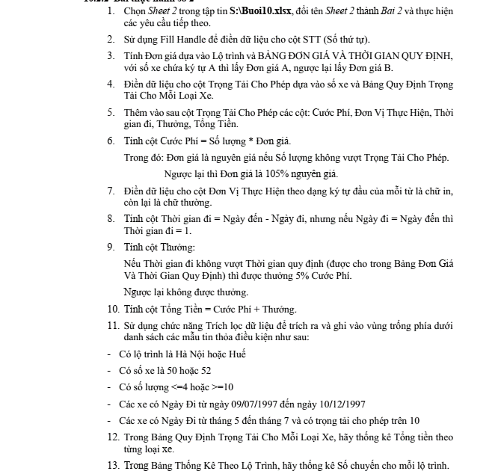
BẢNG TÍNH CƯỚC PHÍ CHUYÊN CHỞ HÀNG

STT | SỐ XE | SỐ LƯỢNG | LỘ TRÌNH | NGÀY ĐI | NGÀY ĐẾN | ĐƠN GIÁ | TRỌNG TẢI CHO PHÉP | CƯỚC PHÍ | ĐƠN VỊ THỰC HIỆN | THỜI GIAN ĐI | THƯỞNG | TỔNG TIỀN
 | 50A-1667 | 7 | DALAT | 35715 | 35716
 | 50B-1234 | 12 | NHATRANG | 35708 | 35708
 | 51A-8977 | 3 | HUE | 35774 | 35775
 | 52A-999 | 10 | HANOI | 35558 | 35558
 | 53B-8888 | 5 | HANOI | 35620 | 35636
 | 50B-7777 | 3 | DALAT | 35693 | 35698
 | 51A-6666 | 7 | KIENGIANG | 35637 | 35638
 | 52A-5555 | 4 | CANTHO | 35669 | 35672
 | 51B-4444 | 6 | CANTHO | 35591 | 35593
 | 53B-3333 | 10 | KIENGIANG | 35555 | 35565
 | 53A-2222 | 4 | HUE | 35682 | 35688

 | BẢNG ĐƠN GIÁ VÀ THỜI GIAN QUY ĐỊNH
 | LỘ TRÌNH | DALAT | NHATRANG | HUE | HANOI | CANTHO | KIENGIANG
 | ĐƠN GIÁ A | 15000 | 18500 | 40000 | 120000 | 8000 | 24000
 | ĐƠN GIÁ B | 13000 | 17800 | 37000 | 103000 | 7500 | 21000
 | THỜI GIAN | 3 | 4 | 6 | 8 | 3 | 5

 | BẢNG QUY ĐỊNH TRỌNG TẢI CHO MỖI LOẠI XE |  |  |  |  | BẢNG THỐNG KÊ THEO LỘ TRÌNH
 | LOẠI XE | TRỌNG TẢI | ĐƠN VỊ | TỔNG TIỀN |  | LỘ TRÌNH | SỐ CHUYẾN
 | 50 | 4 | sao mai |  |  | HANOI
 | 51 | 8 | đồng nai |  |  | NHATRANG
 | 52 | 12 | bến thành |  |  | HUE
 | 53 | 10 | tiger beer |  |  | DALAT
 |  |  |  |  |  | CÒN LẠI

